General description
Automated (Named) Entity Annotation of the Domain-Specific German Text Data: User study | Tips (read the tasks on tabs #-1 and #-2 first!)
 |  | Open questions:
This document aims at human assessment of the results produced by the algorithms for identification of the semantically related terms. The goal is to collect human feedback on the quality of the results by different algorithms in several configurations. | 1) The idea to look at the relatedness of the terms in the groups and of labels to the groups from more further perspective. For example, terms like "Trump","Merkel", "Michael Jackson", "Tom Cruise" in the close perspective have nothing in common, yet they are all persons. Therefore in named entity recognition, an area of NLP, they all will have a label "PERSON" and these terms/instances therefore will be identified by the algorithms as persons. So the goal of the algorithm is to find such related to each other terms in specific domains and assign the best matching label to it as an alternative to the very time-consuming manual process of reading texts and highlighting & classifying these terms into groups. So if a group of terms does similar functionality, serves same purpose, or has some other similar features/characteristics, the terms are considered related :)
You will have six tabs to complete. (I see 8 tabs?) The details about the tasks are provided at each tab. If you are not familiar with some terms, you are allowed to google the description for the better understanding of the term.
Some terms might have more than one meaning. When deciding about cross-relevance of the terms, please chosse more domain-specific meaning of the terms with multiple meanings.
Please always check the evaluation sheets all the way up to the far right by pressing the right arrow: some elements of the sheets might not be seen at the provided scale :) | 2) A rule of thumb how to rank the group of terms. Looks at the terms in a group, identify those that are closely related to each other. So, for example, if out of 10 terms 6 are related, you can say that the group relatedness can be around 5, and then if the relatedness is strong then go for 6, or if weak then 4. If only 3 terms out of 10 are related and the rest are the "noise" terms, then score could be 2-3. | Relatedness is judged on a scale of what value to what value?
I am looking forward to your results! I hope you will also have some fun and thank you for your effort!
 | 3) A rule of thumb how to rank the label relatedness: Look at the label and to how many terms it can describe. If a label describes 7/10 words, then the score can be around 5-7 depending on the degree of relatedness of a label to the terms. If a label fits only 2-3 terms out of 10, then a score could be around 1-3. | What is 'label relatedness'? And am I asked to rank or rate? These are different activities. What exactly I am asked to do is not yet clear to me from reading this.
 |  | What does it mean a score could be around 1-3? Shall I enter whole number values? From what range of values? And what is the scale?
 |  | Or shall I compute averages? Why not use a 5-point likert scale? Or map each numerical value to a verbal description of relevance, i.e. 1 = low relevance, 7 = very high relevance. Also, 'relevance' and 'relatedness' are not the same thing. Relevance is with respect to an information need/ query while relatedness is more about similarity. So I'm not sure yet what I am rating.

 | Guidelines

 | Task 1 |  | Task 2
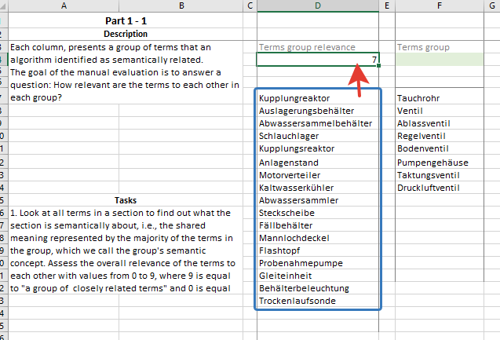
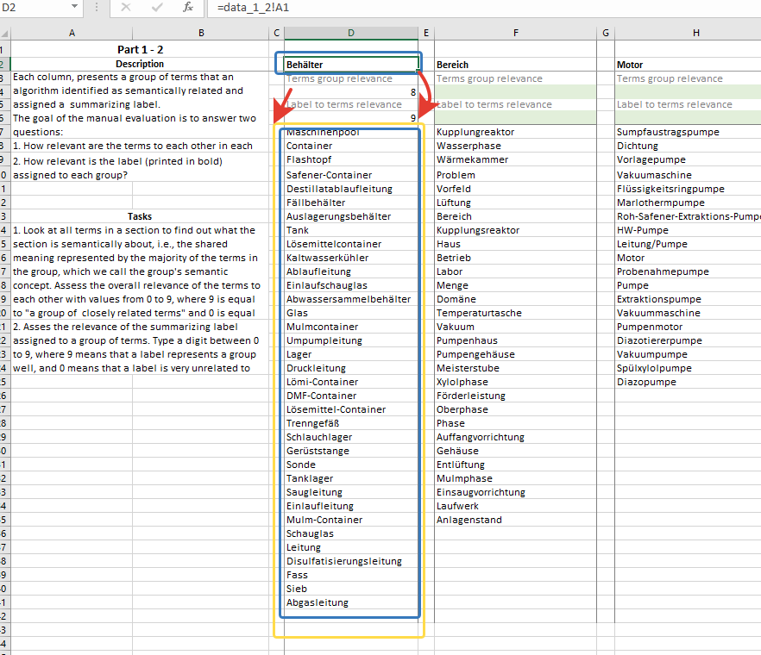

 |  | I think here I should assess the 'accuracy' -->
 |  | of the summarizing labe to desribe the group
 |  | of terms. Either the label is highly accurate (9)
 | Ok, here I can see that the scale is from 0 - 9. Perfect. Then I'll rate it like that :) | or it is very inaccurate (0)

 |  | ('Relevance' is in relation to some
 |  | pre-defined query or information need.
 |  | So I don't see that given in this case.)

